상품제안서
굿즈 락앤락 메트로 퍼펙트씰 킹 텀블러 820ml | 상품코드: S45804

 |  |  |  |  |  |  | 02-713-8555 | www.synergygift.co.kr
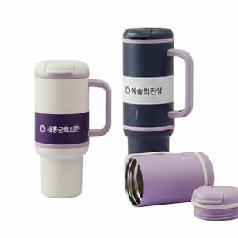

【상세/제작정보】

【인쇄/포장옵션】 | 슬리브 컬러+텀블러 레이저 / 포장불가능

【공급단가】 | 수량 | 30~ | 100~ | 300~ | 1,000~ | 3,000~
*VAT별도 | 단가 | 33,800원 | 31,980원 | 30,420원 | 29,640원 | 29,120원

【상품 URL】 | https://www.synergygift.co.kr:443/src/goods_detail.php?gdno=45804

